缺陷描述
缺陷描述
跟踪记录 |  | 实际完成时间 |  | 复审时间
 |  | 开发组负责人签字 |  | 复查人签字
 |  | 复查意见
缺陷1
缺陷描述 | 缺陷截图 |  | 缺陷说明 |  | 缺陷已完成截图
 | 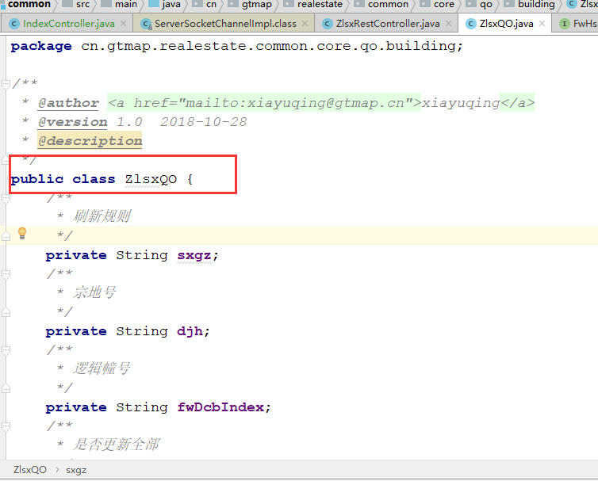 |  | 参数实体缺少swagger注解 |  | 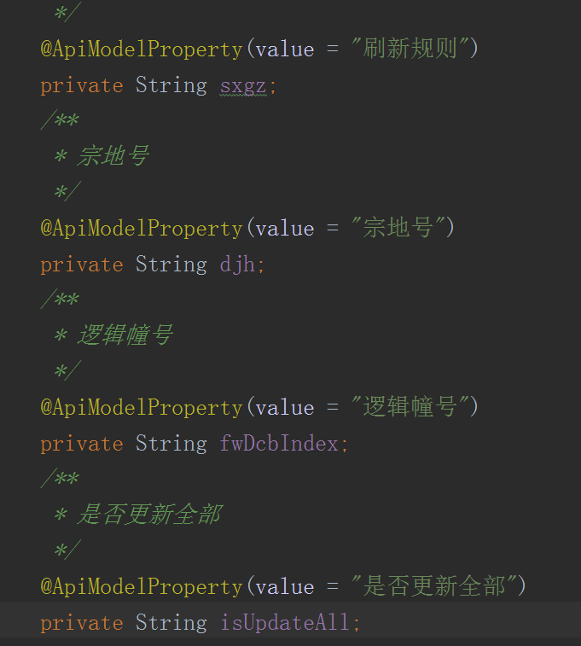
反馈记录 |  |  | 计划完成时间 |  | 缺陷类型
 |  |  | 原因说明
 |  |  | 原因说明
缺陷2
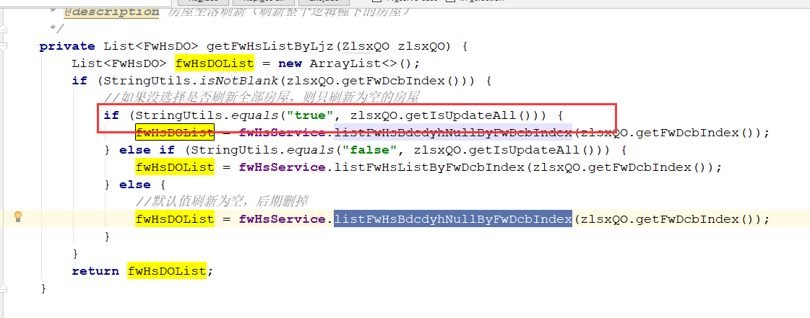
缺陷描述 | 缺陷截图 |  | 缺陷说明 |  | 缺陷已完成截图
 |  |  | 实体中IsUpdateAll属性可以定义为boolean，不传时默认为false，可以优化判断逻辑，需要注意，boolean类型成员变量，不允许使用is前缀。 |  | 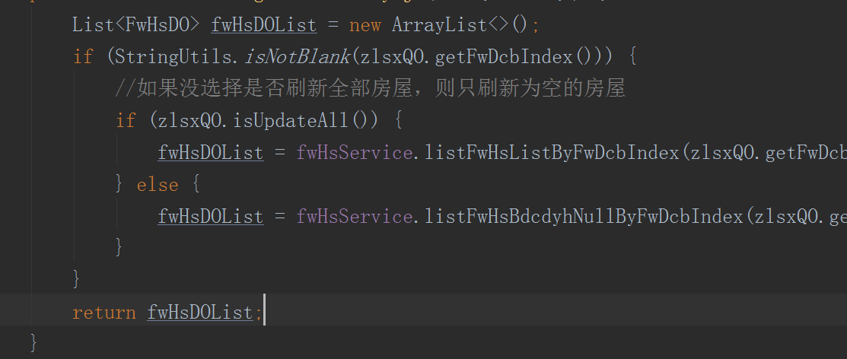
反馈记录 |  |  | 计划完成时间 |  | 缺陷类型
 |  |  | 原因说明
 |  |  | 原因说明
缺陷3
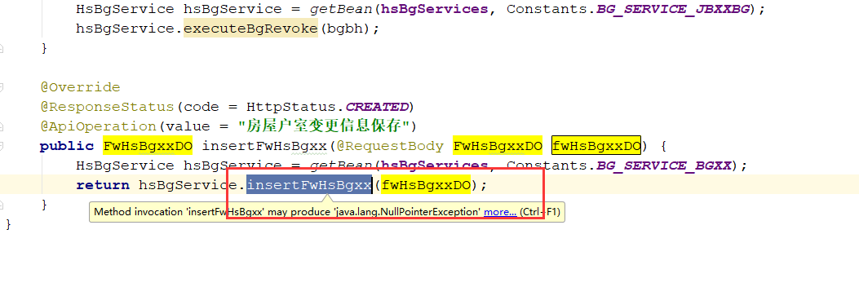 缺陷描述 | 缺陷截图 |  | 缺陷说明 |  | 缺陷已完成截图
 |  |  | 变更基本信息保存服务，与变更、撤销变更没有共同处理逻辑，不需要继承抽象HsBgServiceImpl类，实现无意义的方法。可以在core.service中另写接口与实现处理变更基本信息实体。 |  | 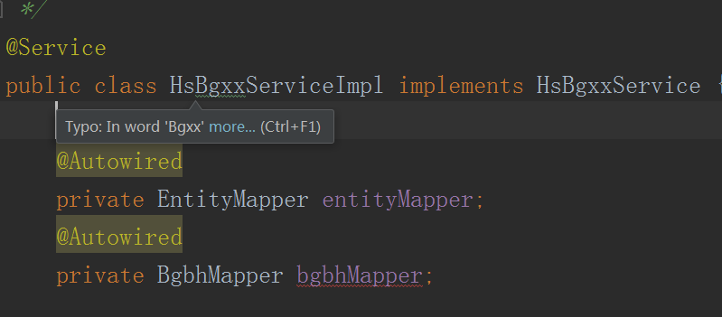 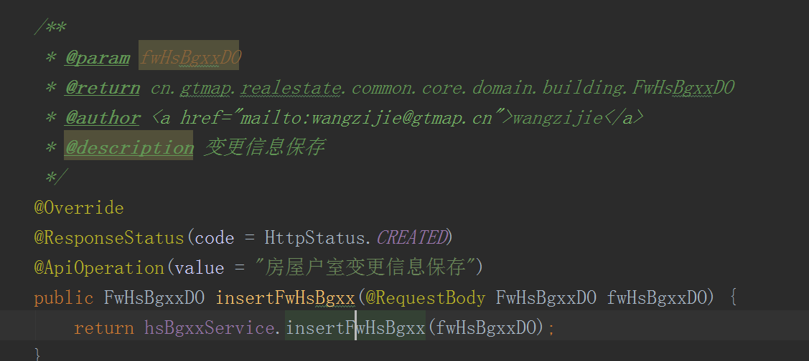
反馈记录 |  |  | 计划完成时间 |  | 缺陷类型
 |  |  | 原因说明
 |  |  | 原因说明
缺陷4
缺陷描述 | 缺陷截图 |  | 缺陷说明 |  | 缺陷已完成截图
 |  |  | 可以改为用delect(T record)方法 |  | 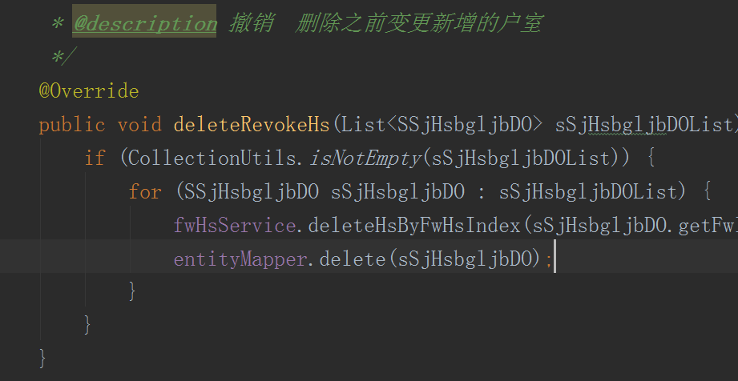
反馈记录 |  |  | 计划完成时间 |  | 缺陷类型
 |  |  | 原因说明
 |  |  | 原因说明
缺陷5
缺陷描述 | 缺陷截图 |  | 缺陷说明 |  | 缺陷已完成截图
 | 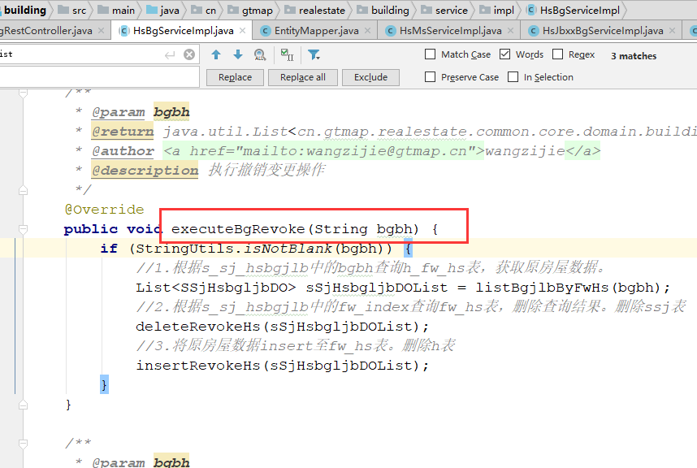 |  | 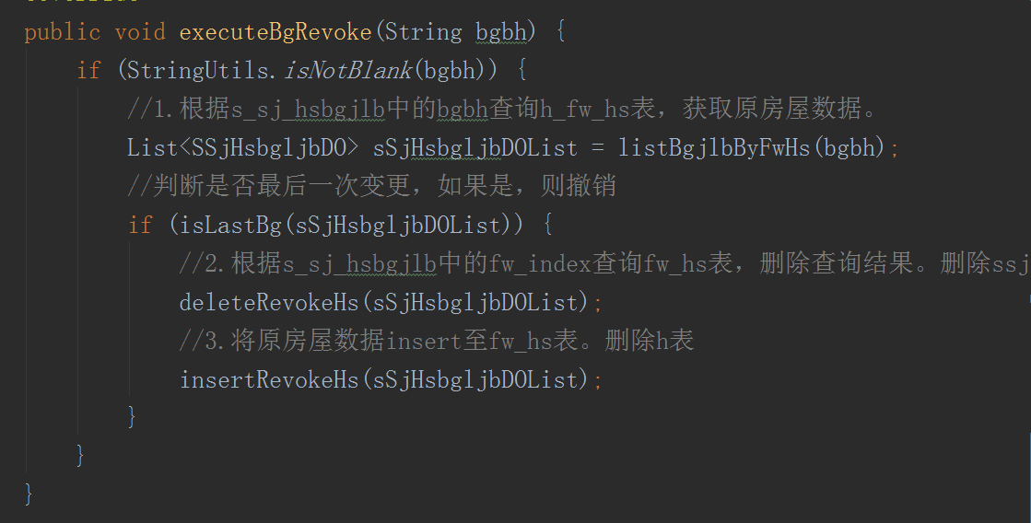 撤销变更第一步操作应该为验证BGBH 是否为房屋的最新一次变更。 |  | 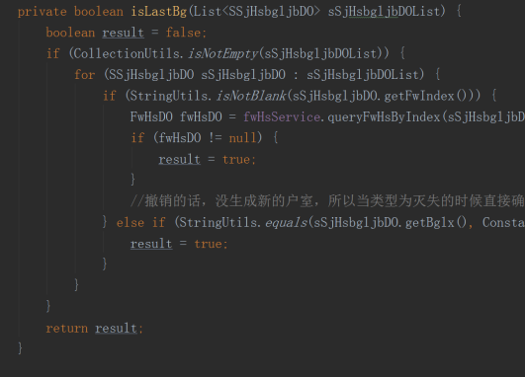
反馈记录 |  |  | 计划完成时间 |  | 缺陷类型
 |  |  | 原因说明
 |  |  | 原因说明
缺陷6
缺陷描述 | 缺陷截图 |  | 缺陷说明 |  | 缺陷已完成截图
 | 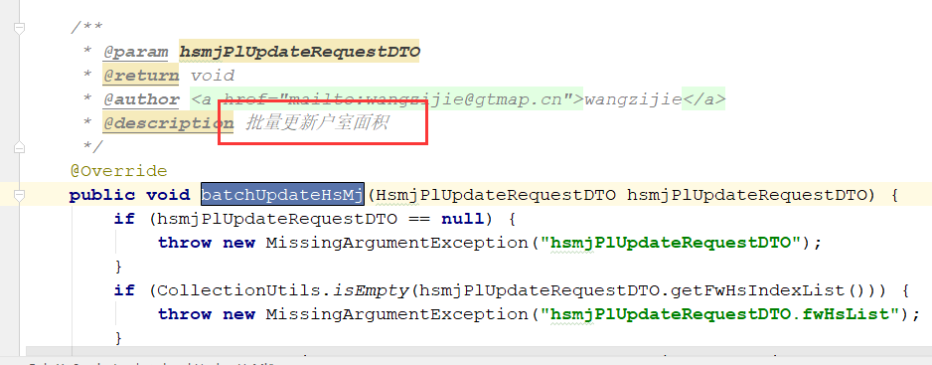 |  | 由于在循环更新过程中，可能抛异常，所以需要给此方法增加事务注解
反馈记录 |  |  | 计划完成时间 |  | 缺陷类型
 |  |  | 原因说明
 |  |  | 原因说明
缺陷7
缺陷描述 | 缺陷截图 |  | 缺陷说明 |  | 缺陷已完成截图
 | 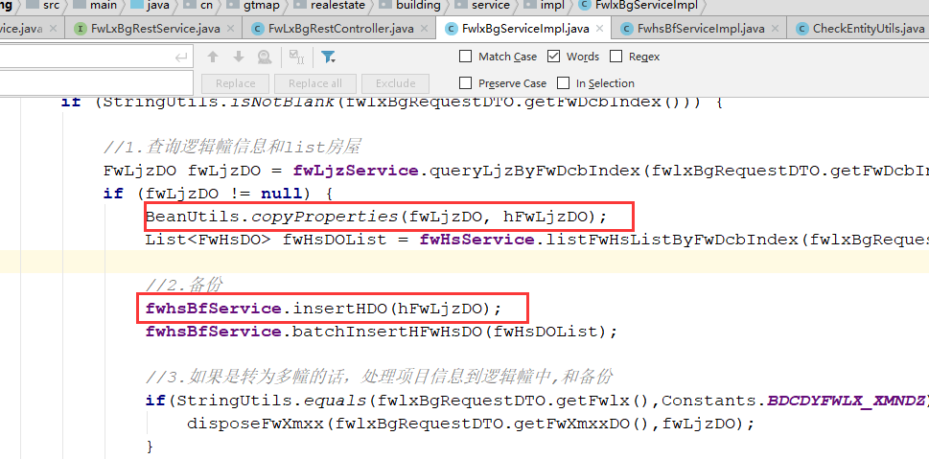 |  | 无意义复制，直接将fwLjzDO传进insertHDO方法，批量备份户室同理，batchInsertHFwHsDO方法多余，其他向H开头表中备份数据的方法同一个问题。 |  | 方法重写
反馈记录 |  |  | 计划完成时间 |  | 缺陷类型
 |  |  | 原因说明
 |  |  | 原因说明
缺陷8
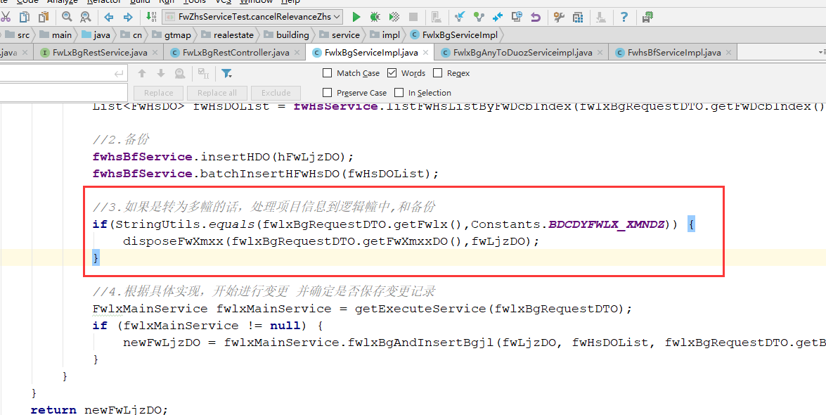 缺陷描述 | 缺陷截图 |  | 缺陷说明 |  | 缺陷已完成截图
 |  |  | 为什么不放在处理变更为项目内多幢的实现中处理？ |  | 方法重写
反馈记录 |  |  | 计划完成时间 |  | 缺陷类型
 |  |  | 原因说明
 |  |  | 原因说明
缺陷9
缺陷描述 | 缺陷截图 |  | 缺陷说明 |  | 缺陷已完成截图
 | 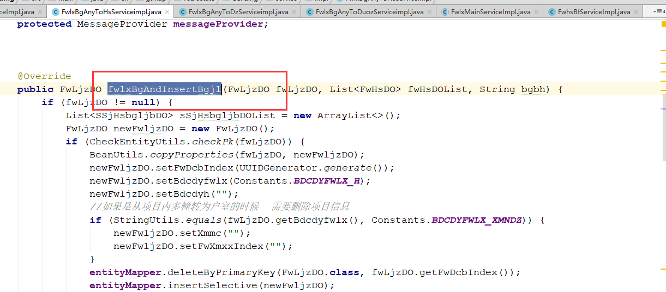 |  | 多实现中的这个方法处理逻辑过多，可以提取公共步骤：1.处理LJZ，2.处理户室，3.处理项目信息，4.生成变更记录。 |  | 方法重写
反馈记录 |  |  | 计划完成时间 |  | 缺陷类型
 |  |  | 原因说明
 |  |  | 原因说明
缺陷10
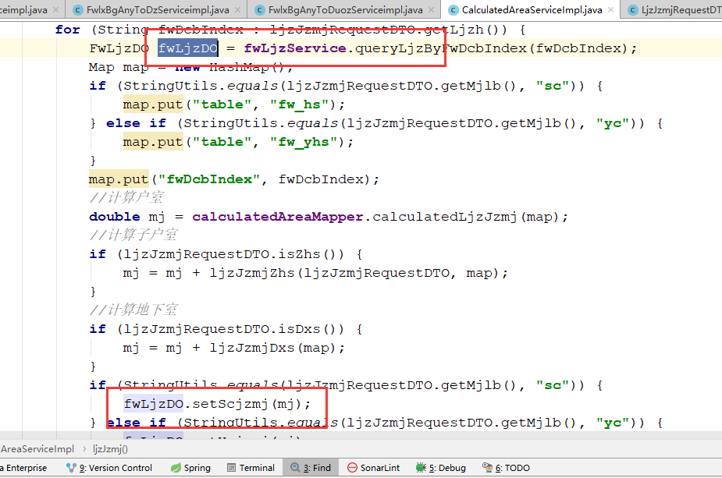
缺陷描述 | 缺陷截图 |  | 缺陷说明 |  | 缺陷已完成截图
 |  |  | 空判断
反馈记录 |  |  | 计划完成时间 |  | 缺陷类型
 |  |  | 原因说明
 |  |  | 原因说明
缺陷11
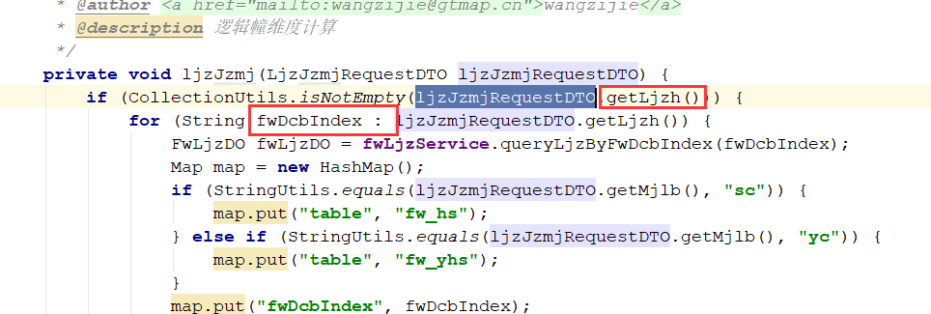
缺陷描述 | 缺陷截图 |  | 缺陷说明 |  | 缺陷已完成截图
 |  |  | FW_DCB_INDEX 就应该叫FW_DCB_INDEX，参数实体中属性命名让人误会。 |  | 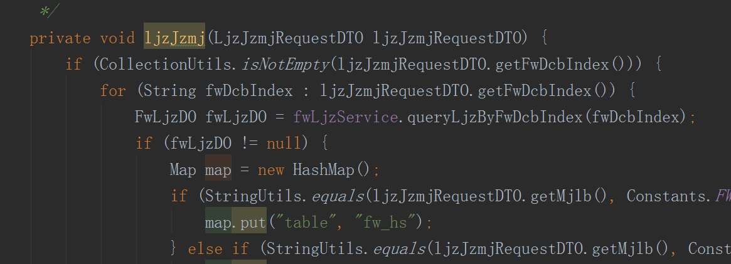
反馈记录 |  |  | 计划完成时间 |  | 缺陷类型
 |  |  | 原因说明
 |  |  | 原因说明
缺陷12
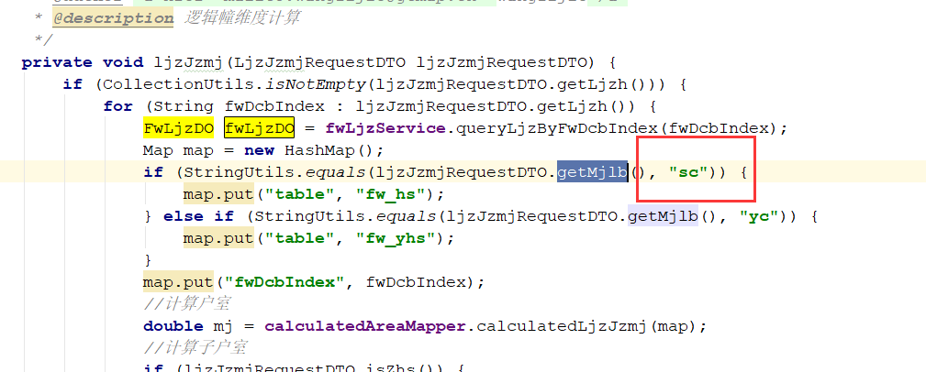
缺陷描述 | 缺陷截图 |  | 缺陷说明 |  | 缺陷已完成截图
 |  |  | 定义常量，后面会有很多地方用到 |  | 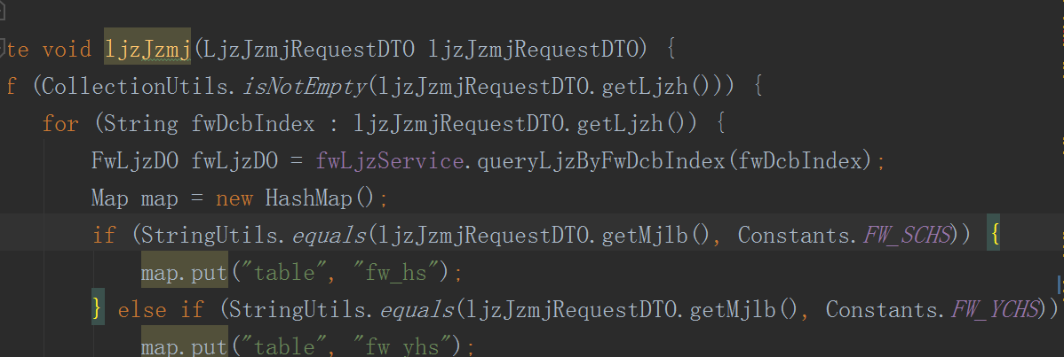
反馈记录 |  |  | 计划完成时间 |  | 缺陷类型
 |  |  | 原因说明
 |  |  | 原因说明
缺陷13
缺陷描述 | 缺陷截图 |  | 缺陷说明 |  | 缺陷已完成截图
 | 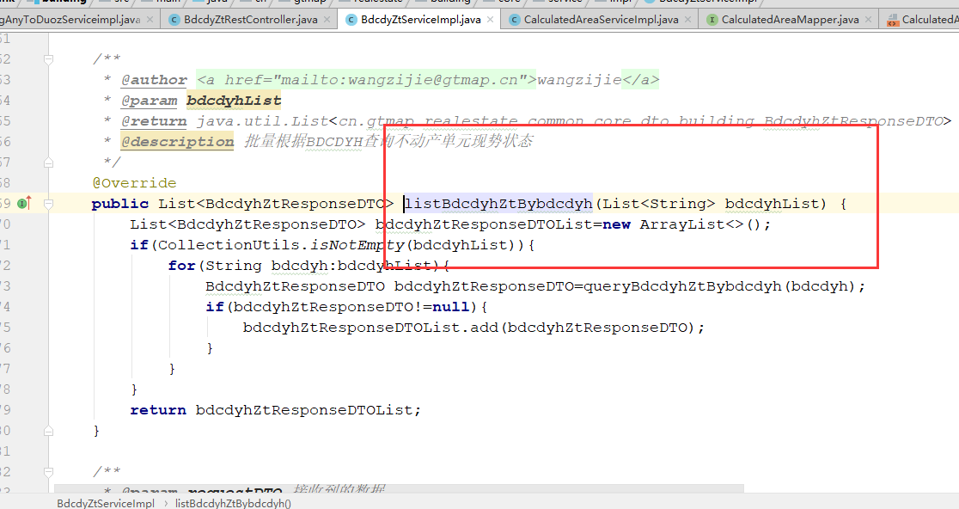 |  | 批量查询不动产单元状态，需要有最大数量限制。 |  | 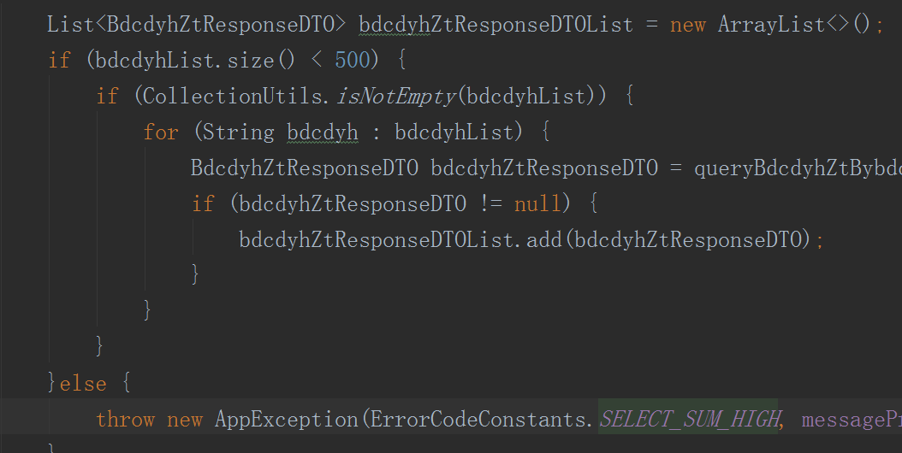
反馈记录 |  |  | 计划完成时间 |  | 缺陷类型
 |  |  | 原因说明
 |  |  | 原因说明

